Sheet1
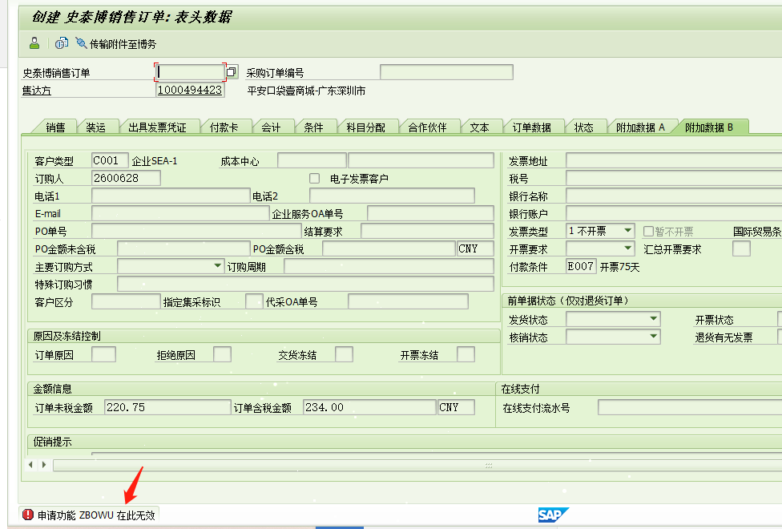
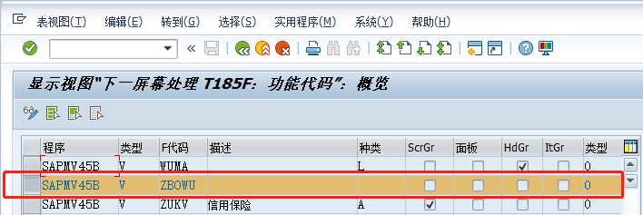
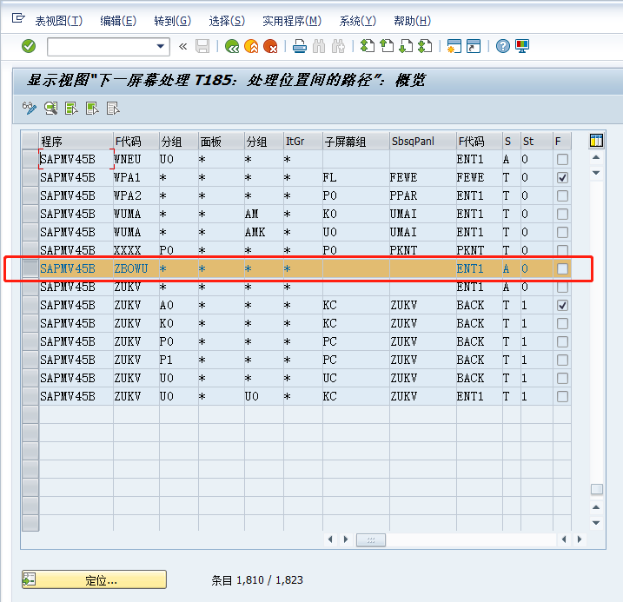
销售订单VA01/VA02/VA03标准工具栏增加自定义按钮

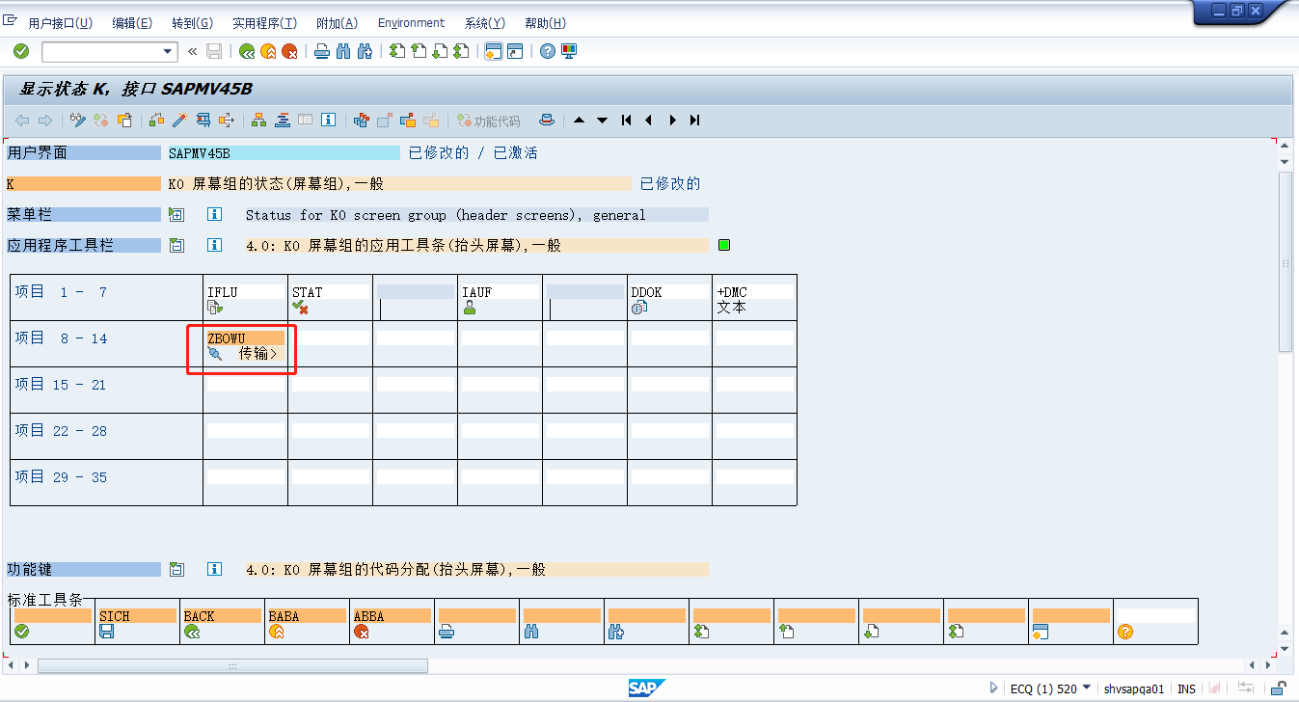

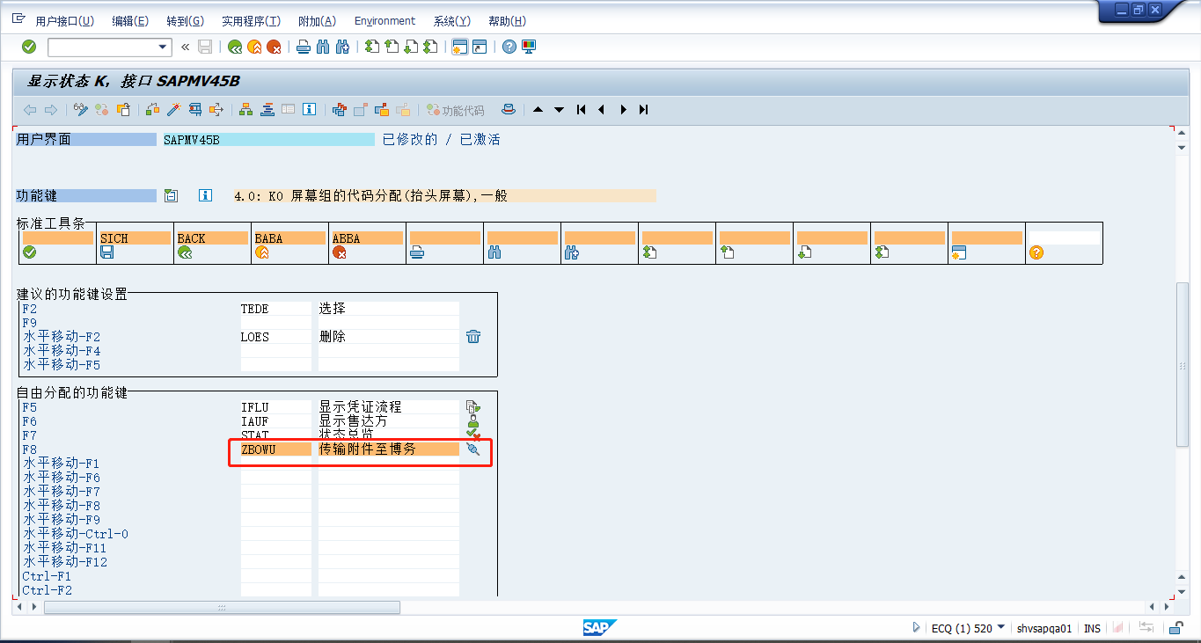

分配快捷键这个操作无法跳过，所以要注意快捷键是否被占用完，如果占用完只能删除一个再新增
修改完按钮后，还要在SM30的视图V_T185给新增的快捷键做配置否则会报错V0-104申请功能无效

